DETALHE_CUSTO
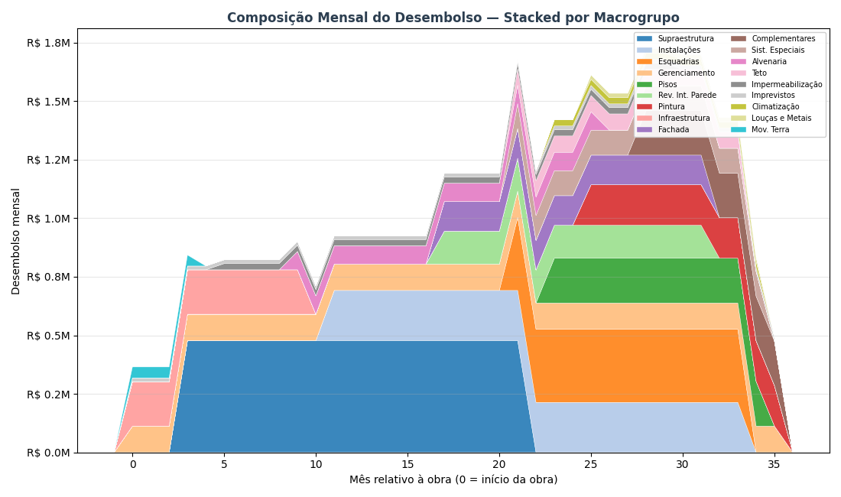
DETALHAMENTO DO CUSTO DE OBRA — POR MACROGRUPO
Como os R$ 39.38 milhões (R$ 3,157/m² AC) se distribuem entre os 18 macrogrupos ao longo dos 36 meses de obra

DE ONDE VEM ESSE CUSTO — METODOLOGIA PARAMÉTRICA V2 HÍBRIDO
O custo de obra de R$ 39.38 milhões foi calculado pelo paramétrico V2 Híbrido da Cartesian — metodologia que combina três fontes de dados: 1) QUANTITATIVOS — extraídos do modelo BIM (IFC) do Arboris: volumes de concreto, área de fôrma, m² de alvenaria, m² de revestimento, kg de aço, unidades de esquadrias, etc. Para o Arboris: 12,473 m² AC, 8.653,8 m³ de concreto (0,694 m³/m²), ~122 mil m² de área de parede, 24 pavimentos. 2) PUs CALIBRADOS — Preços Unitários (R$/unidade) calibrados contra uma base histórica de 126 projetos Cartesian já executados no litoral SC. A base tem 4.210 PUs cross-projeto e permite ajustar o preço por tipologia, padrão de acabamento e região. 3) ÍNDICES DERIVADOS — 29 índices que ajustam o custo final conforme o briefing do Arboris: fundação em hélice contínua, laje convencional, padrão médio-alto, fachada cerâmica, 1 subsolo, gerador, piscina aquecida, 2 elevadores. O resultado é agrupado nos 18 MACROGRUPOS abaixo — estrutura padrão Cartesian para orçamentos paramétricos. Cada macrogrupo representa uma disciplina coerente da obra (ex: 'Supraestrutura' = todo o sistema estrutural em concreto armado; 'Instalações' = hidráulica + elétrica + gás + telecom). Benchmark do segmento Médio (8-15k m² AC): mediana R$ 3.337/m², faixa P25-P75 R$ 2.974-3.710. Arboris em R$ 3,157/m² — levemente acima da mediana, coerente com padrão Médio-Alto.

TABELA INTERATIVA — EDITE OS MESES E A CURVA REDISTRIBUI AUTOMATICAMENTE
▸ As colunas LARANJAS são editáveis: altere o R$ Total, Mês início ou Mês fim de qualquer macrogrupo e a distribuição mensal (colunas M1 a M36) recalcula automaticamente via fórmulas. ▸ As células AZUIS na grade mostram visualmente a JANELA ATIVA de cada macrogrupo (efeito Gantt) — quanto mais forte a cor, maior o desembolso daquele macrogrupo naquele mês. ▸ A última linha 'Acumulado %' mostra a CURVA S ao vivo via data bars azuis — dá pra ver quando o projeto atinge 25%, 50%, 75% e 100% do desembolso. ▸ IMPORTANTE: esta tabela é ferramenta de EXPLORAÇÃO visual. Os valores de VPL/TIR/Monte Carlo nas outras abas NÃO são recalculados automaticamente — para propagar mudanças ao modelo financeiro, edite premissas-viabilidade.json e rode o script novamente.

Macrogrupo | R$ Total | Mês ini | Mês fim | Dur. | R$/mês | 1 | 2 | 3 | 4 | 5 | 6 | 7 | 8 | 9 | 10 | 11 | 12 | 13 | 14 | 15 | 16 | 17 | 18 | 19 | 20 | 21 | 22 | 23 | 24 | 25 | 26 | 27 | 28 | 29 | 30 | 31 | 32 | 33 | 34 | 35 | 36
Gerenciamento | R$ 4,039,260 | 1 | 36
Infraestrutura | R$ 1,897,910 | 1 | 10
Imprevistos | R$ 581,958 | 1 | 36
Mov. Terra | R$ 187,095 | 1 | 4
Supraestrutura | R$ 9,074,861 | 4 | 22
Impermeabilização | R$ 665,069 | 6 | 30
Alvenaria | R$ 1,336,777 | 10 | 26
Instalações | R$ 4,918,221 | 12 | 34
Rev. Int. Parede | R$ 2,112,243 | 18 | 32
Fachada | R$ 1,894,634 | 18 | 32
Esquadrias | R$ 4,053,719 | 22 | 34
Sist. Especiais | R$ 1,490,000 | 22 | 35
Teto | R$ 905,729 | 22 | 34
Pisos | R$ 2,293,599 | 24 | 35
Climatização | R$ 315,930 | 24 | 35
Pintura | R$ 1,902,115 | 26 | 36
Louças e Metais | R$ 191,100 | 26 | 35
Complementares | R$ 1,518,921 | 29 | 36
TOTAL
% do total / mês
Acumulado R$
Acumulado % (curva S)

COMO A JANELA TEMPORAL DE CADA MACROGRUPO FOI DEFINIDA
Cada macrogrupo tem uma JANELA DE EXECUÇÃO — os meses da obra em que aquele serviço está ativo no canteiro. Dentro da janela, o custo total do macrogrupo é distribuído UNIFORMEMENTE (R$/mês médio = custo ÷ duração). Isso simplifica o cálculo e é suficiente para uma análise de viabilidade — um BIM 4D com cronograma Primavera daria mais precisão, mas o ganho em termos de VPL/TIR é marginal (<3%). As janelas foram definidas com base no sequenciamento típico de obras verticais de padrão médio-alto, referência: histórico Cartesian de projetos similares no litoral SC. A lógica construtiva segue três fases: ▸ FASE 1 — meses 1 a 8 (Estrutural): Mobilização, movimentação de terra, fundações (hélice contínua) e início da supraestrutura. Serviços 'que não podem esperar' — concreto, armação, fôrma. Cerca de 15-20% do custo total concentrado aqui. ▸ FASE 2 — meses 8 a 22 (Intensiva): Subida da supraestrutura + alvenaria + instalações embutidas + revestimentos internos + fachada. É a fase MAIS INTENSA em desembolso — concreto, aço, tijolo, eletrodutos, tubulações, reboco. Concentra 50-60% do custo total. Pico do fluxo de caixa negativo. ▸ FASE 3 — meses 18 a 30 (Acabamento): Pisos, pintura, teto, esquadrias, louças, metais, fachada externa, sistemas especiais, elevadores, complementares. Fluxo 'longo e diluído': muitos fornecedores diferentes, entregas escalonadas, dependências entre serviços. ~25-30% do custo. DOIS MACROGRUPOS SÃO LINEARES NA JANELA INTEIRA (1-30): 'Gerenciamento' (equipe indireta de obra, canteiro, ART) e 'Imprevistos' (reserva de contingência) — custos que acompanham a obra do início ao fim, sem concentração.

LIMITAÇÕES DO MODELO TEMPORAL — O QUE O MODELO NÃO CAPTURA
Para ser transparente: a distribuição temporal por macrogrupo é uma APROXIMAÇÃO. O que o modelo NÃO captura e que pode mudar na execução real: • Distribuição uniforme dentro da janela é irreal em alguns serviços. Por exemplo, 'Supraestrutura' na prática tem curva S própria (mais concreto no meio dos 24 pavimentos, menos no início e no topo). O modelo assume linear — erro de ±8% no R$/mês pontual, mas a SOMA total está correta. • Curva de pagamento ao fornecedor ≠ curva física de execução. Concreto é pago 30 dias após a entrega; aço é pago antecipado à compra. O modelo usa a curva física (ignora os prazos de 30-60 dias de pagamento). Em análise de fluxo de caixa real, adicionar 30 dias de prazo médio suavizaria o pico negativo em ~R$ 1-2M. • Chuvas, atrasos e replanejamento não estão modelados. A premissa é que o prazo de 30 meses é cumprido. Se houver atraso de 3 meses, o fluxo estica e o VPL piora ~R$ 0,8M (TMA × 3 meses × exposição). • O valor por macrogrupo vem do PARAMÉTRICO (±10-15% de incerteza) — não de um orçamento executivo item-a-item. Para cotações reais em RFP, considerar que cada macrogrupo pode variar dentro dessa faixa. Para decisão de viabilidade (ir / não ir), o modelo atual é adequado. Para construtabilidade, cronograma Primavera e SFH bancário, seria necessário um BIM 4D + orçamento executivo.

VISUALIZAÇÕES

▸ Gráfico 1 — Gantt: janela temporal de cada macrogrupo (cor = magnitude do custo)
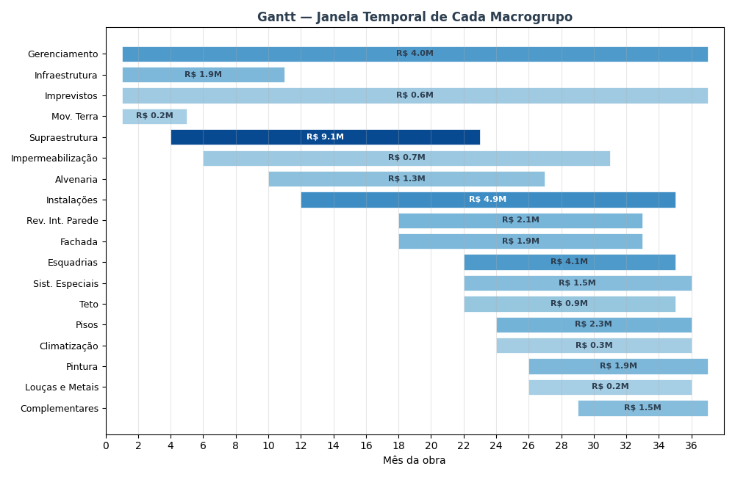

▸ Gráfico 2 — Curva S: desembolso acumulado da obra (% do custo total por mês)
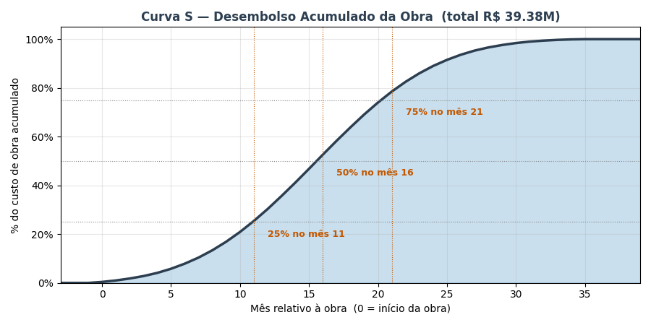

▸ Gráfico 3 — Composição mensal: quanto cada macrogrupo contribui em cada mês

FLUXO_CAIXA
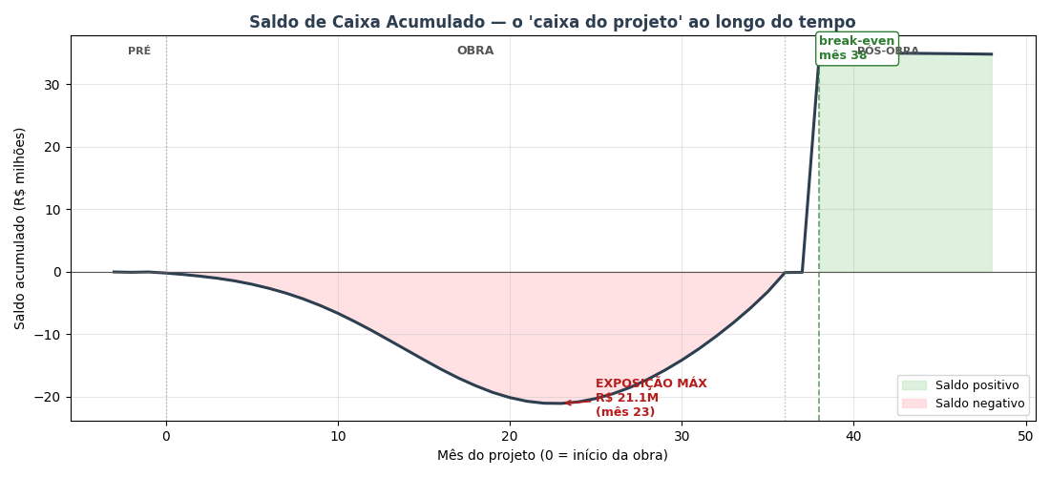
FLUXO DE CAIXA MENSAL — 52 meses (3 pré-lançamento + 36 obra + 12 pós-obra)
COMO LER: cada coluna é 1 mês do projeto. Colunas B–E são subtotais por fase (TOTAL / PRÉ-LANÇ / OBRA / PÓS-OBRA). Os blocos VERDE = ENTRADAS de caixa (vendas). VERMELHO = SAÍDAS (custos). CINZA = RESULTADO (entradas − saídas). O 'Saldo mensal' fica verde quando positivo, vermelho quando negativo. O 'Saldo acumulado' é o 'caixa do projeto' ao longo do tempo — o ponto mais negativo dele é a EXPOSIÇÃO MÁXIMA (capital que a incorporadora precisa ter disponível). O mês em que o acumulado volta a zero é o BREAK-EVEN de caixa.

Linha / Mês do projeto → | TOTAL | PRÉ-LANÇ | OBRA | PÓS-OBRA | -3 | -2 | -1 | 0 | 1 | 2 | 3 | 4 | 5 | 6 | 7 | 8 | 9 | 10 | 11 | 12 | 13 | 14 | 15 | 16 | 17 | 18 | 19 | 20 | 21 | 22 | 23 | 24 | 25 | 26 | 27 | 28 | 29 | 30 | 31 | 32 | 33 | 34 | 35 | 36 | 37 | 38 | 39 | 40 | 41 | 42 | 43 | 44 | 45 | 46 | 47 | 48
Fase do projeto |  |  |  |  | Pré 1 | Pré 2 | Pré 3 | Obra 1 | Obra 2 | Obra 3 | Obra 4 | Obra 5 | Obra 6 | Obra 7 | Obra 8 | Obra 9 | Obra 10 | Obra 11 | Obra 12 | Obra 13 | Obra 14 | Obra 15 | Obra 16 | Obra 17 | Obra 18 | Obra 19 | Obra 20 | Obra 21 | Obra 22 | Obra 23 | Obra 24 | Obra 25 | Obra 26 | Obra 27 | Obra 28 | Obra 29 | Obra 30 | Obra 31 | Obra 32 | Obra 33 | Obra 34 | Obra 35 | Obra 36 | Entrega | Pós 1 | Pós 2 | Pós 3 | Pós 4 | Pós 5 | Pós 6 | Pós 7 | Pós 8 | Pós 9 | Pós 10 | Pós 11 | Pós 12
▲ ENTRADAS DE CAIXA (recebimentos das vendas)
% do VGV vendido (acumulado) | 3037.0% | 0.9% | 1854.9% | 1181.2% | 0.0% | 0.0% | 0.9% | 1.9% | 3.0% | 4.3% | 5.8% | 7.5% | 9.3% | 11.4% | 13.7% | 16.2% | 18.9% | 21.9% | 25.0% | 28.4% | 32.0% | 35.8% | 39.6% | 43.6% | 47.6% | 51.6% | 55.5% | 59.4% | 63.1% | 66.7% | 70.1% | 73.3% | 76.3% | 79.0% | 81.5% | 83.8% | 85.9% | 87.7% | 89.4% | 90.8% | 92.1% | 93.3% | 94.3% | 95.2% | 95.9% | 96.6% | 97.2% | 97.7% | 98.2% | 98.6% | 98.9% | 99.2% | 99.4% | 99.7% | 99.8% | 100.0%
VGV contratado no mês | R$ 94,084,437 | R$ 833,631 | R$ 88,705,639 | R$ 4,545,166 | R$ 0 | R$ 0 | R$ 833,631 | R$ 950,360 | R$ 1,080,359 | R$ 1,224,178 | R$ 1,382,076 | R$ 1,553,906 | R$ 1,739,006 | R$ 1,936,071 | R$ 2,143,039 | R$ 2,357,003 | R$ 2,574,156 | R$ 2,789,805 | R$ 2,998,464 | R$ 3,194,044 | R$ 3,370,138 | R$ 3,520,404 | R$ 3,638,998 | R$ 3,721,029 | R$ 3,762,969 | R$ 3,762,969 | R$ 3,721,029 | R$ 3,638,998 | R$ 3,520,404 | R$ 3,370,138 | R$ 3,194,044 | R$ 2,998,464 | R$ 2,789,805 | R$ 2,574,156 | R$ 2,357,003 | R$ 2,143,039 | R$ 1,936,071 | R$ 1,739,006 | R$ 1,553,906 | R$ 1,382,076 | R$ 1,224,178 | R$ 1,080,359 | R$ 950,360 | R$ 833,631 | R$ 729,418 | R$ 636,842 | R$ 554,956 | R$ 482,797 | R$ 419,414 | R$ 363,895 | R$ 315,381 | R$ 273,078 | R$ 236,255 | R$ 204,253 | R$ 176,478 | R$ 152,399
Entrada (20% no ato) | R$ 18,816,887 | R$ 166,726 | R$ 17,741,128 | R$ 909,033 | R$ 0 | R$ 0 | R$ 166,726 | R$ 190,072 | R$ 216,072 | R$ 244,836 | R$ 276,415 | R$ 310,781 | R$ 347,801 | R$ 387,214 | R$ 428,608 | R$ 471,401 | R$ 514,831 | R$ 557,961 | R$ 599,693 | R$ 638,809 | R$ 674,028 | R$ 704,081 | R$ 727,800 | R$ 744,206 | R$ 752,594 | R$ 752,594 | R$ 744,206 | R$ 727,800 | R$ 704,081 | R$ 674,028 | R$ 638,809 | R$ 599,693 | R$ 557,961 | R$ 514,831 | R$ 471,401 | R$ 428,608 | R$ 387,214 | R$ 347,801 | R$ 310,781 | R$ 276,415 | R$ 244,836 | R$ 216,072 | R$ 190,072 | R$ 166,726 | R$ 145,884 | R$ 127,368 | R$ 110,991 | R$ 96,559 | R$ 83,883 | R$ 72,779 | R$ 63,076 | R$ 54,616 | R$ 47,251 | R$ 40,851 | R$ 35,296 | R$ 30,480
Parcelas obra (40% corrigido CUB) | R$ 37,538,178 | R$ 0 | R$ 37,538,178 | R$ 0 | R$ 0 | R$ 0 | R$ 0 | R$ 9,063 | R$ 19,734 | R$ 32,262 | R$ 46,928 | R$ 64,040 | R$ 83,936 | R$ 106,976 | R$ 133,542 | R$ 164,023 | R$ 198,812 | R$ 238,288 | R$ 282,798 | R$ 332,643 | R$ 388,059 | R$ 449,196 | R$ 516,105 | R$ 588,729 | R$ 666,899 | R$ 750,338 | R$ 838,675 | R$ 931,466 | R$ 1,028,222 | R$ 1,128,444 | R$ 1,231,658 | R$ 1,337,456 | R$ 1,445,532 | R$ 1,555,727 | R$ 1,668,071 | R$ 1,782,851 | R$ 1,900,689 | R$ 2,022,694 | R$ 2,150,720 | R$ 2,287,896 | R$ 2,439,821 | R$ 2,617,763 | R$ 2,849,857 | R$ 3,248,264 | R$ 0 | R$ 0 | R$ 0 | R$ 0 | R$ 0 | R$ 0 | R$ 0 | R$ 0 | R$ 0 | R$ 0 | R$ 0 | R$ 0
Repasse/chave (40% entrega+2) | R$ 37,633,775 | R$ 0 | R$ 0 | R$ 37,633,775 | R$ 0 | R$ 0 | R$ 0 | R$ 0 | R$ 0 | R$ 0 | R$ 0 | R$ 0 | R$ 0 | R$ 0 | R$ 0 | R$ 0 | R$ 0 | R$ 0 | R$ 0 | R$ 0 | R$ 0 | R$ 0 | R$ 0 | R$ 0 | R$ 0 | R$ 0 | R$ 0 | R$ 0 | R$ 0 | R$ 0 | R$ 0 | R$ 0 | R$ 0 | R$ 0 | R$ 0 | R$ 0 | R$ 0 | R$ 0 | R$ 0 | R$ 0 | R$ 0 | R$ 0 | R$ 0 | R$ 0 | R$ 0 | R$ 37,633,775 | R$ 0 | R$ 0 | R$ 0 | R$ 0 | R$ 0 | R$ 0 | R$ 0 | R$ 0 | R$ 0 | R$ 0
(−) Inadimplência (3%) | -R$ 2,819,665 | -R$ 5,002 | -R$ 1,658,379 | -R$ 1,156,284 | R$ 0 | R$ 0 | -R$ 5,002 | -R$ 5,974 | -R$ 7,074 | -R$ 8,313 | -R$ 9,700 | -R$ 11,245 | -R$ 12,952 | -R$ 14,826 | -R$ 16,864 | -R$ 19,063 | -R$ 21,409 | -R$ 23,887 | -R$ 26,475 | -R$ 29,144 | -R$ 31,863 | -R$ 34,598 | -R$ 37,317 | -R$ 39,988 | -R$ 42,585 | -R$ 45,088 | -R$ 47,486 | -R$ 49,778 | -R$ 51,969 | -R$ 54,074 | -R$ 56,114 | -R$ 58,114 | -R$ 60,105 | -R$ 62,117 | -R$ 64,184 | -R$ 66,344 | -R$ 68,637 | -R$ 71,115 | -R$ 73,845 | -R$ 76,929 | -R$ 80,540 | -R$ 85,015 | -R$ 91,198 | -R$ 102,450 | -R$ 4,377 | -R$ 1,132,834 | -R$ 3,330 | -R$ 2,897 | -R$ 2,516 | -R$ 2,183 | -R$ 1,892 | -R$ 1,638 | -R$ 1,418 | -R$ 1,226 | -R$ 1,059 | -R$ 914
ENTRADA LÍQUIDA MÊS | R$ 91,169,174 | R$ 161,724 | R$ 53,620,926 | R$ 37,386,524 | R$ 0 | R$ 0 | R$ 161,724 | R$ 193,161 | R$ 228,731 | R$ 268,785 | R$ 313,643 | R$ 363,577 | R$ 418,785 | R$ 479,365 | R$ 545,285 | R$ 616,361 | R$ 692,234 | R$ 772,361 | R$ 856,016 | R$ 942,308 | R$ 1,030,224 | R$ 1,118,678 | R$ 1,206,587 | R$ 1,292,947 | R$ 1,376,908 | R$ 1,457,844 | R$ 1,535,395 | R$ 1,609,488 | R$ 1,680,334 | R$ 1,748,397 | R$ 1,814,353 | R$ 1,879,035 | R$ 1,943,388 | R$ 2,008,441 | R$ 2,075,288 | R$ 2,145,115 | R$ 2,219,266 | R$ 2,299,380 | R$ 2,387,656 | R$ 2,487,382 | R$ 2,604,117 | R$ 2,748,819 | R$ 2,948,731 | R$ 3,312,541 | R$ 141,507 | R$ 36,628,309 | R$ 107,662 | R$ 93,663 | R$ 81,366 | R$ 70,596 | R$ 61,184 | R$ 52,977 | R$ 45,833 | R$ 39,625 | R$ 34,237 | R$ 29,565

▼ SAÍDAS DE CAIXA (custos da obra + comercial + impostos + admin)
Custo da obra (paramétrico) | R$ 39,379,139 | R$ 0 | R$ 39,379,139 | R$ 0 | R$ 0 | R$ 0 | R$ 0 | R$ 157,517 | R$ 236,275 | R$ 315,033 | R$ 393,791 | R$ 511,929 | R$ 669,445 | R$ 826,962 | R$ 984,478 | R$ 1,181,374 | R$ 1,378,270 | R$ 1,575,166 | R$ 1,772,061 | R$ 1,929,578 | R$ 2,087,094 | R$ 2,165,853 | R$ 2,244,611 | R$ 2,283,990 | R$ 2,244,611 | R$ 2,165,853 | R$ 2,087,094 | R$ 1,929,578 | R$ 1,772,061 | R$ 1,575,166 | R$ 1,378,270 | R$ 1,181,374 | R$ 984,478 | R$ 826,962 | R$ 669,445 | R$ 511,929 | R$ 393,791 | R$ 315,033 | R$ 236,275 | R$ 157,517 | R$ 118,137 | R$ 78,758 | R$ 39,379 | R$ 0 | R$ 0 | R$ 0 | R$ 0 | R$ 0 | R$ 0 | R$ 0 | R$ 0 | R$ 0 | R$ 0 | R$ 0 | R$ 0 | R$ 0
Contingência (5% do custo obra) | R$ 1,968,957 | R$ 0 | R$ 1,968,957 | R$ 0 | R$ 0 | R$ 0 | R$ 0 | R$ 7,876 | R$ 11,814 | R$ 15,752 | R$ 19,690 | R$ 25,596 | R$ 33,472 | R$ 41,348 | R$ 49,224 | R$ 59,069 | R$ 68,913 | R$ 78,758 | R$ 88,603 | R$ 96,479 | R$ 104,355 | R$ 108,293 | R$ 112,231 | R$ 114,200 | R$ 112,231 | R$ 108,293 | R$ 104,355 | R$ 96,479 | R$ 88,603 | R$ 78,758 | R$ 68,913 | R$ 59,069 | R$ 49,224 | R$ 41,348 | R$ 33,472 | R$ 25,596 | R$ 19,690 | R$ 15,752 | R$ 11,814 | R$ 7,876 | R$ 5,907 | R$ 3,938 | R$ 1,969 | R$ 0 | R$ 0 | R$ 0 | R$ 0 | R$ 0 | R$ 0 | R$ 0 | R$ 0 | R$ 0 | R$ 0 | R$ 0 | R$ 0 | R$ 0
Corretagem (6% VGV — no mês da venda) | R$ 5,645,066 | R$ 50,018 | R$ 5,322,338 | R$ 272,710 | R$ 0 | R$ 0 | R$ 50,018 | R$ 57,022 | R$ 64,822 | R$ 73,451 | R$ 82,925 | R$ 93,234 | R$ 104,340 | R$ 116,164 | R$ 128,582 | R$ 141,420 | R$ 154,449 | R$ 167,388 | R$ 179,908 | R$ 191,643 | R$ 202,208 | R$ 211,224 | R$ 218,340 | R$ 223,262 | R$ 225,778 | R$ 225,778 | R$ 223,262 | R$ 218,340 | R$ 211,224 | R$ 202,208 | R$ 191,643 | R$ 179,908 | R$ 167,388 | R$ 154,449 | R$ 141,420 | R$ 128,582 | R$ 116,164 | R$ 104,340 | R$ 93,234 | R$ 82,925 | R$ 73,451 | R$ 64,822 | R$ 57,022 | R$ 50,018 | R$ 43,765 | R$ 38,211 | R$ 33,297 | R$ 28,968 | R$ 25,165 | R$ 21,834 | R$ 18,923 | R$ 16,385 | R$ 14,175 | R$ 12,255 | R$ 10,589 | R$ 9,144
Marketing (3% VGV — linear na obra) | R$ 2,822,533 | R$ 0 | R$ 2,822,533 | R$ 0 | R$ 0 | R$ 0 | R$ 0 | R$ 78,404 | R$ 78,404 | R$ 78,404 | R$ 78,404 | R$ 78,404 | R$ 78,404 | R$ 78,404 | R$ 78,404 | R$ 78,404 | R$ 78,404 | R$ 78,404 | R$ 78,404 | R$ 78,404 | R$ 78,404 | R$ 78,404 | R$ 78,404 | R$ 78,404 | R$ 78,404 | R$ 78,404 | R$ 78,404 | R$ 78,404 | R$ 78,404 | R$ 78,404 | R$ 78,404 | R$ 78,404 | R$ 78,404 | R$ 78,404 | R$ 78,404 | R$ 78,404 | R$ 78,404 | R$ 78,404 | R$ 78,404 | R$ 78,404 | R$ 78,404 | R$ 78,404 | R$ 78,404 | R$ 0 | R$ 0 | R$ 0 | R$ 0 | R$ 0 | R$ 0 | R$ 0 | R$ 0 | R$ 0 | R$ 0 | R$ 0 | R$ 0 | R$ 0
RET 4% (Patrimônio de Afetação) | R$ 3,759,554 | R$ 6,669 | R$ 2,211,172 | R$ 1,541,712 | R$ 0 | R$ 0 | R$ 6,669 | R$ 7,965 | R$ 9,432 | R$ 11,084 | R$ 12,934 | R$ 14,993 | R$ 17,269 | R$ 19,768 | R$ 22,486 | R$ 25,417 | R$ 28,546 | R$ 31,850 | R$ 35,300 | R$ 38,858 | R$ 42,483 | R$ 46,131 | R$ 49,756 | R$ 53,317 | R$ 56,780 | R$ 60,117 | R$ 63,315 | R$ 66,371 | R$ 69,292 | R$ 72,099 | R$ 74,819 | R$ 77,486 | R$ 80,140 | R$ 82,822 | R$ 85,579 | R$ 88,458 | R$ 91,516 | R$ 94,820 | R$ 98,460 | R$ 102,572 | R$ 107,386 | R$ 113,353 | R$ 121,597 | R$ 136,600 | R$ 5,835 | R$ 1,510,446 | R$ 4,440 | R$ 3,862 | R$ 3,355 | R$ 2,911 | R$ 2,523 | R$ 2,185 | R$ 1,890 | R$ 1,634 | R$ 1,412 | R$ 1,219
Admin incorporadora (3% VGV — linear) | R$ 2,822,533 | R$ 162,838 | R$ 2,008,341 | R$ 651,354 | R$ 54,279 | R$ 54,279 | R$ 54,279 | R$ 54,279 | R$ 54,279 | R$ 54,279 | R$ 54,279 | R$ 54,279 | R$ 54,279 | R$ 54,279 | R$ 54,279 | R$ 54,279 | R$ 54,279 | R$ 54,279 | R$ 54,279 | R$ 54,279 | R$ 54,279 | R$ 54,279 | R$ 54,279 | R$ 54,279 | R$ 54,279 | R$ 54,279 | R$ 54,279 | R$ 54,279 | R$ 54,279 | R$ 54,279 | R$ 54,279 | R$ 54,279 | R$ 54,279 | R$ 54,279 | R$ 54,279 | R$ 54,279 | R$ 54,279 | R$ 54,279 | R$ 54,279 | R$ 54,279 | R$ 54,279 | R$ 54,279 | R$ 54,279 | R$ 54,279 | R$ 54,279 | R$ 54,279 | R$ 54,279 | R$ 54,279 | R$ 54,279 | R$ 54,279 | R$ 54,279 | R$ 54,279 | R$ 54,279 | R$ 54,279 | R$ 54,279 | R$ 54,279
SAÍDA TOTAL MÊS | R$ 56,397,782 | R$ 219,525 | R$ 53,712,481 | R$ 2,465,776 | R$ 54,279 | R$ 54,279 | R$ 110,966 | R$ 363,063 | R$ 455,026 | R$ 548,003 | R$ 642,022 | R$ 778,436 | R$ 957,211 | R$ 1,136,925 | R$ 1,317,454 | R$ 1,539,963 | R$ 1,762,862 | R$ 1,985,845 | R$ 2,208,555 | R$ 2,389,241 | R$ 2,568,824 | R$ 2,664,184 | R$ 2,757,621 | R$ 2,807,452 | R$ 2,772,083 | R$ 2,692,724 | R$ 2,610,709 | R$ 2,443,450 | R$ 2,273,864 | R$ 2,060,914 | R$ 1,846,328 | R$ 1,630,520 | R$ 1,413,914 | R$ 1,238,265 | R$ 1,062,600 | R$ 887,249 | R$ 753,845 | R$ 662,628 | R$ 572,466 | R$ 483,573 | R$ 437,564 | R$ 393,554 | R$ 352,650 | R$ 240,897 | R$ 103,880 | R$ 1,602,936 | R$ 92,017 | R$ 87,110 | R$ 82,800 | R$ 79,024 | R$ 75,725 | R$ 72,849 | R$ 70,345 | R$ 68,169 | R$ 66,280 | R$ 64,643

= SALDO (entradas − saídas)
SALDO MENSAL (verde=entrou / vermelho=saiu) | R$ 34,771,392 | -R$ 57,801 | -R$ 91,555 | R$ 34,920,748 | -R$ 54,279 | -R$ 54,279 | R$ 50,758 | -R$ 169,901 | -R$ 226,294 | -R$ 279,218 | -R$ 328,380 | -R$ 414,859 | -R$ 538,425 | -R$ 657,560 | -R$ 772,169 | -R$ 923,602 | -R$ 1,070,628 | -R$ 1,213,484 | -R$ 1,352,539 | -R$ 1,446,932 | -R$ 1,538,600 | -R$ 1,545,506 | -R$ 1,551,033 | -R$ 1,514,505 | -R$ 1,395,174 | -R$ 1,234,880 | -R$ 1,075,315 | -R$ 833,963 | -R$ 593,530 | -R$ 312,517 | -R$ 31,975 | R$ 248,515 | R$ 529,475 | R$ 770,176 | R$ 1,012,688 | R$ 1,257,866 | R$ 1,465,422 | R$ 1,636,752 | R$ 1,815,190 | R$ 2,003,809 | R$ 2,166,552 | R$ 2,355,265 | R$ 2,596,081 | R$ 3,071,644 | R$ 37,627 | R$ 35,025,373 | R$ 15,645 | R$ 6,553 | -R$ 1,433 | -R$ 8,429 | -R$ 14,541 | -R$ 19,872 | -R$ 24,511 | -R$ 28,544 | -R$ 32,043 | -R$ 35,077
SALDO ACUMULADO (capital do projeto) | -R$ 19,791,549 | -R$ 220,639 | -R$ 403,184,784 | R$ 383,613,874 | -R$ 54,279 | -R$ 108,559 | -R$ 57,801 | -R$ 227,702 | -R$ 453,997 | -R$ 733,214 | -R$ 1,061,594 | -R$ 1,476,453 | -R$ 2,014,878 | -R$ 2,672,438 | -R$ 3,444,607 | -R$ 4,368,209 | -R$ 5,438,837 | -R$ 6,652,321 | -R$ 8,004,861 | -R$ 9,451,793 | -R$ 10,990,393 | -R$ 12,535,898 | -R$ 14,086,932 | -R$ 15,601,437 | -R$ 16,996,611 | -R$ 18,231,491 | -R$ 19,306,805 | -R$ 20,140,768 | -R$ 20,734,298 | -R$ 21,046,815 | -R$ 21,078,790 | -R$ 20,830,276 | -R$ 20,300,801 | -R$ 19,530,625 | -R$ 18,517,937 | -R$ 17,260,071 | -R$ 15,794,649 | -R$ 14,157,897 | -R$ 12,342,707 | -R$ 10,338,898 | -R$ 8,172,346 | -R$ 5,817,081 | -R$ 3,220,999 | -R$ 149,356 | -R$ 111,728 | R$ 34,913,645 | R$ 34,929,290 | R$ 34,935,843 | R$ 34,934,409 | R$ 34,925,980 | R$ 34,911,439 | R$ 34,891,567 | R$ 34,867,056 | R$ 34,838,512 | R$ 34,806,469 | R$ 34,771,392
Fator de desconto (TMA 14%) | 39.89 | 2.97 | 29.62 | 7.31 | 1.00 | 0.99 | 0.98 | 0.97 | 0.96 | 0.95 | 0.94 | 0.93 | 0.92 | 0.91 | 0.90 | 0.89 | 0.88 | 0.87 | 0.86 | 0.85 | 0.84 | 0.83 | 0.82 | 0.81 | 0.80 | 0.80 | 0.79 | 0.78 | 0.77 | 0.76 | 0.75 | 0.74 | 0.74 | 0.73 | 0.72 | 0.71 | 0.71 | 0.70 | 0.69 | 0.68 | 0.67 | 0.67 | 0.66 | 0.65 | 0.65 | 0.64 | 0.63 | 0.63 | 0.62 | 0.61 | 0.61 | 0.60 | 0.59 | 0.59 | 0.58 | 0.57
Saldo descontado ao mês 0 | R$ 18,864,903 | -R$ 58,308 | -R$ 3,403,499 | R$ 22,326,710 | -R$ 54,279 | -R$ 53,690 | R$ 49,662 | -R$ 164,426 | -R$ 216,623 | -R$ 264,383 | -R$ 307,556 | -R$ 384,331 | -R$ 493,388 | -R$ 596,015 | -R$ 692,296 | -R$ 819,072 | -R$ 939,147 | -R$ 1,052,900 | -R$ 1,160,809 | -R$ 1,228,336 | -R$ 1,291,970 | -R$ 1,283,676 | -R$ 1,274,277 | -R$ 1,230,754 | -R$ 1,121,468 | -R$ 981,841 | -R$ 845,688 | -R$ 648,753 | -R$ 456,702 | -R$ 237,860 | -R$ 24,072 | R$ 185,062 | R$ 390,002 | R$ 561,138 | R$ 729,816 | R$ 896,665 | R$ 1,033,276 | R$ 1,141,549 | R$ 1,252,252 | R$ 1,367,363 | R$ 1,462,361 | R$ 1,572,473 | R$ 1,714,429 | R$ 2,006,458 | R$ 24,312 | R$ 22,385,039 | R$ 9,890 | R$ 4,098 | -R$ 887 | -R$ 5,157 | -R$ 8,800 | -R$ 11,895 | -R$ 14,513 | -R$ 16,717 | -R$ 18,562 | -R$ 20,099

★ EVENTOS IMPORTANTES DO PROJETO
Evento | Mês (t) | Observação
Mês 1 do pré-lançamento | -3 | início das vendas
Início da obra | 0 | canteiro montado, fundação inicia
Pico de exposição de caixa | 23 | capital máximo exposto: R$ 21.1M
Entrega das unidades | 36 | habite-se, chaves, início repasse bancário
Break-even de caixa | 38 | saldo acumulado volta a zero — projeto pago
Fim do horizonte | 48 | final do pós-obra (12 meses após entrega)

📈 SALDO ACUMULADO AO LONGO DOS MESES

TORNADO
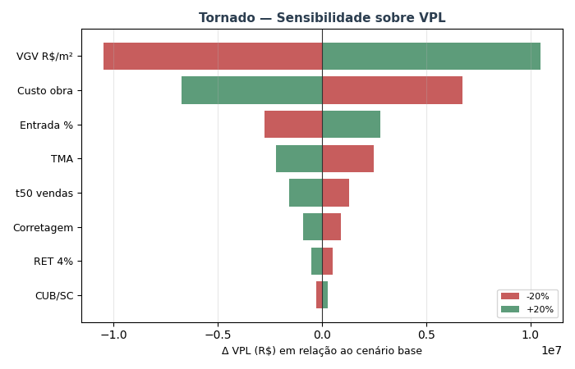
TORNADO — Sensibilidade sobre VPL (±20% por variável)

Variável | VPL (-20%) | VPL base | VPL (+20%) | Δ VPL (high-low)
VGV R$/m² | R$ 8,361,550 | R$ 18,864,903 | R$ 29,368,256 | R$ 21,006,707
Custo obra | R$ 25,595,276 | R$ 18,864,903 | R$ 12,134,530 | -R$ 13,460,746
Entrada % | R$ 16,085,133 | R$ 18,864,903 | R$ 21,644,673 | R$ 5,559,539
TMA | R$ 21,331,901 | R$ 18,864,903 | R$ 16,665,699 | -R$ 4,666,202
t50 vendas | R$ 20,159,953 | R$ 18,864,903 | R$ 17,290,176 | -R$ 2,869,777
Corretagem | R$ 19,761,603 | R$ 18,864,903 | R$ 17,968,203 | -R$ 1,793,400
RET 4% | R$ 19,393,390 | R$ 18,864,903 | R$ 18,336,416 | -R$ 1,056,974
CUB/SC | R$ 18,592,373 | R$ 18,864,903 | R$ 19,138,448 | R$ 546,075

MONTE_CARLO
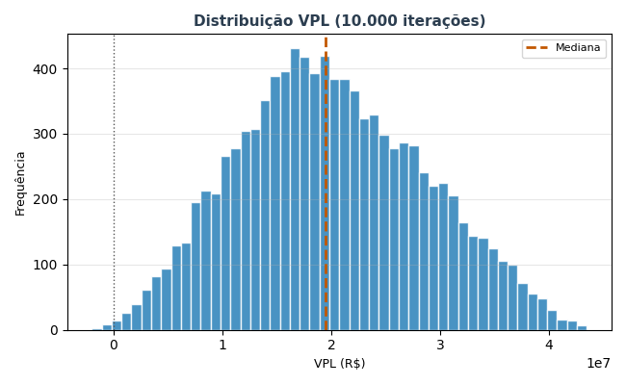
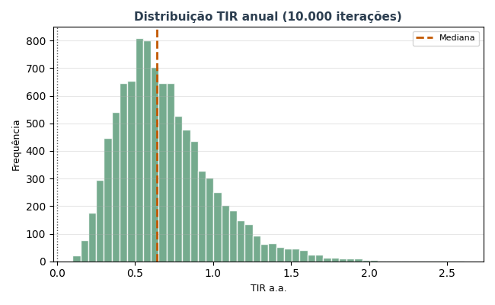
MONTE CARLO — 10.000 iterações
ÂNCORA: a simulação usa o ORÇAMENTO PARAMÉTRICO ENTREGUE como custo base (R$ 39.38 milhões — v00-final). custo_obra_fator = 1,00 representa executar exatamente o orçamento entregue. As variações (±10%) simulam desvios realistas de execução (aditivos, concorrência, replanejamento).

Estatística | VPL (R$) | TIR a.a. | Margem
Mediana | R$ 19,502,494 | 63.9% | 38.5%
Média | R$ 20,005,298
P10 | R$ 8,930,058 | 34.9%
P50 | R$ 19,502,494 | 63.9%
P90 | R$ 31,707,079 | 110.6%
Desvio padrão | R$ 8,547,619

P(VPL > 0) | 99.9%
P(TIR > TMA) | 99.9%
P(Margem > 15%) | 99.9%

